Estadísticas
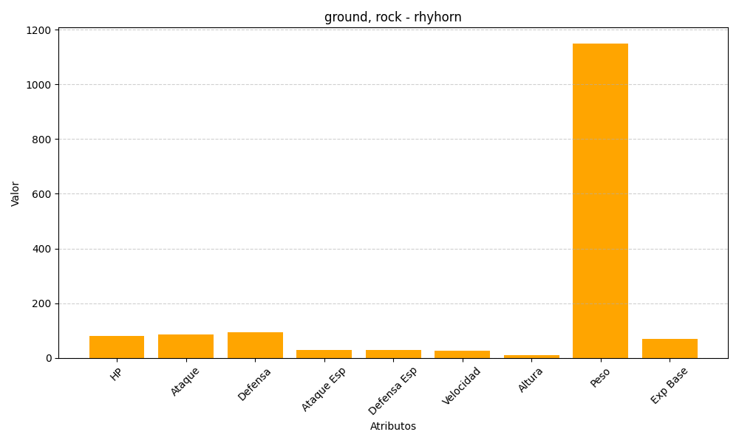
ID | Nombre | Tipo | HP | Ataque | Defensa | Ataque Especial | Defensa Especial | Velocidad | Altura | Peso | Experiencia Base
111 | rhyhorn | ground, rock | 80 | 85 | 95 | 30 | 30 | 25 | 10 | 1150 | 69

